2024
PREVISÃO ORÇAMENTÁRIA 2024

CONCESSIONÁRIAS |  | TRIBUTOS/IMPOSTOS/E-SOCIAL
ENERGIA ELÉTRICA | 4,300.00 | ISS | 1,720.00
ÁGUA E ESGOTO | 1,200.00 | INSS | 3,300.00
TELEFONE | 215.00 | PIS/COFINS/CSLL | 1,550.00
TOTAL | 5,715.00 | TOTAL | 6,570.00

 |  | MANUTENÇÃO E CONSERVAÇÃO
DESPESAS COM FUNCIONÁRIOS |  | ELEVADORES/RETENÇÕES | 1,350.00
TERCEIRIZAÇÃO (REF DEZ-24) | 29,680.00 | SERVIÇOS ELÉTRICOS/MATERIAIS | 500.00
TOTAL | 29,680.00 | SERVIÇOS HIDRÁULICOS/MATERIAIS | 350.00
 |  | BOMBAS D´ÁGUA | 890.00
DESPESAS ADMINISTRATIVAS |  | JARDIM | 450.00
HONORÁRIOS ADMINISTRADORA | 1,050.00 | SISTEMA SEGURANÇA | 580.00
FOTOCÓPIAS E MATERIAL DE EXPEDIENTE | 200.00 | GERADORES | 260.00
DESPESAS POSTAIS | 20.00 | MATERIAL DE LIMPEZA | 1,350.00
TARIFAS BANCÁRIAS | 320.00 | LEITURA INDIVIDUAL | 300.00
SERVIÇOS CONTÁBEIS | 100.00 | TOTAL | 6,030.00
CARTÓRIO | 20.00
PAPELARIA | 80.00
SÍNDICO PROFISSIONAL | 2,982.00 | ACADEMIA/PLAYGROUND/SALÃO DE JOGOS
REMUNERAÇÃO SÍNDICO ISENÇÃO SUBSÍNDICO | 699.00 | ACADEMIA - LOCAÇÃO EQUIPAMENTOS | 1,800.00
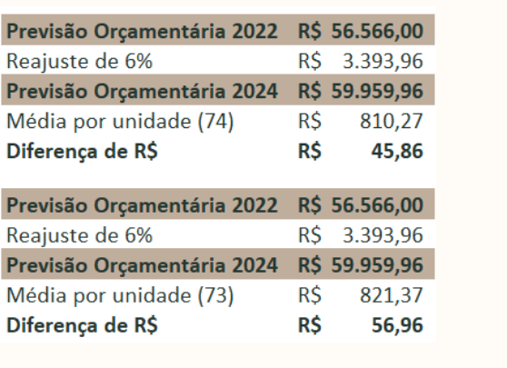
TOTAL | 5,471.00 | TOTAL | 1,800.00

SEGUROS |  | TOTAL GERAL DESPESAS FIXAS | 56,566.00
SEGURO CONDOMÍNIO | 1,300.00 |  |  | 56566
TOTAL | 1,300.00

 |  | PREVISÃO ORÇAMENTÁRIA 2022 | 56,566.00
 |  | Reajuste de 6% | 3,993.96
 |  | PREVISÃO ORÇAMENTÁRIA 2024 | 59,959.96
 |  | Média por unidade (74) | 810.27
 |  | Diferença de R$ | 45.86

 |  | PREVISÃO ORÇAMENTÁRIA 2022 | 56,566.00
 |  | Reajuste de 6% | 3,993.96
 |  | PREVISÃO ORÇAMENTÁRIA 2024 | 59,959.96
 |  | Média por unidade (73) | 821.37
 |  | Diferença de R$ | 56.96

